상품제안서
아이논 4포트 고속 멀티 충전기 | 상품코드: S38915

 |  |  |  |  |  |  | 02-713-8555 | www.synergygift.co.kr
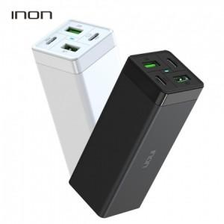 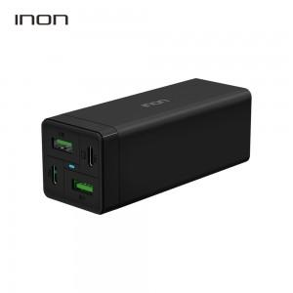 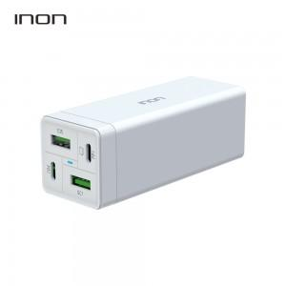

【상세/제작정보】

【인쇄/포장옵션】 | 실크 / 포장지포장

【공급단가】 | 수량 | 30~ | 50~ | 100~ | 300~ | 500~
*VAT별도 | 단가 | 27,620원 | 27,180원 | 26,520원 | 25,850원 | 25,410원

【상품 URL】 | https://www.synergygift.co.kr:443/src/goods_detail.php?gdno=38915

